расчет веса
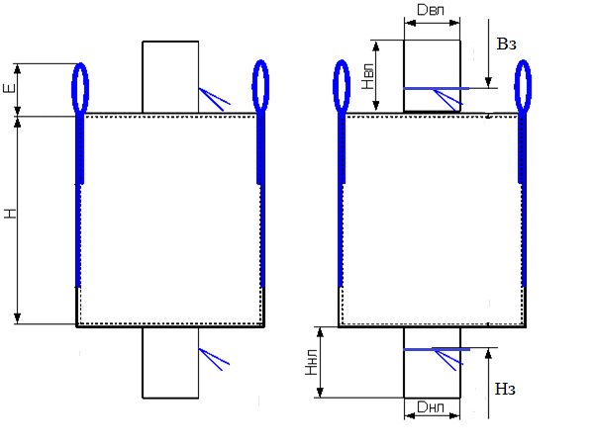
МКР габаритные размеры | ширина, см | высота, см | дно, см | петля, см | загр/выгр диаметр | загр/выгр высота
 | 90 | 140 | 90 | 25 | 40 | 48
ВИД рулона | Полотно - РПП 110 см - 140 гр\м2 |  |  | ППЛ беж 98см 72 гр\м2+23 гр\м2 лам

Наименование | параметры
 | ширина, см | длина, см | количество слоев, шт | повенрхностная плотность полотна |  | вес, гр
полотно | 90 | 140 | 4 | 0.018 |  | 907.2
дно | 95 | 95 | 1 | 0.018 |  | 162.5
стропа 2/3 | 5 | 236.7 | 4 | 0.35 |  | 331.3
инф карман а 4 |  |  |  |  |  | 5.0
нить на пошив |  | 1453 |  | 0.077 |  | 111.8
крышка
загр/выгр | 128.6 | 51 | 2 | 0.0095 |  | 124.6
узкая лента | 2 | 120 | 2 | 0.05 |  | 12.0
итого, вес |  |  |  |  |  | 1654.4

зк
 |  | Заправочная карта круглоткацкого станка (36 секторов)

№ станка | _______ |  | Ширина полотна |  | 90 СМ |  |  | Поверхностная плотность полотна |  | 180 гр/м²

 | 26
 | 26
 | 26
 | 26
 | 26
 | 26
 | 26
 | 26
 | 26
 | 26
 | 26
 | 26
 | 24
 | 26
 | 26
 | 26
 | 26
 | 26
 | 26
 | 26
 | 26
 | 26
 | 26
 | 26
 | 26
 | 26
 | 24
 | 24
 | 26
 | 26
 | 26
 | 24
 | 26
 | 26
 | 26
 | 26
 | 26
 | 26
 | 26
 | 26
 | 26
 | 26
 | 26
 | 26
 | 26
 | 26
 | 26
 | 26
 | 26
 | 26
...
Вес погонного метра полотна |  |  |  |  | 648,0 гр/п/м

Количество нитей основы |  |  |  |  | 1440шт

Параметры нити основы |  |  |  |  | 2,5 мм – 1850 Дн
1
56
Параметры нити утка |  |  |  |  | 4,5 мм – 1800 Дн

Плотность плетения на 10 см основа /уток |  |  |  |  | 40/48

Вид полотна |  |  |  |  | обычное

Диаметр кольца

сектор | 1 | 2 | 3 | 4 | 5 | 6 | 7 | 8 | 9
верх | 13 | 13 | 13 | 13 | 13 | 13 | 13 | 13 | 13
низ | 13 | 13 | 13 | 13 | 13 | 13 | 13 | 13 | 13

Ответственное лицо________________________

